FE-Coqueria
$$E=A x EF x (1−\frac{ER}{100})$$
Fonte: AP-42 (USEPA, 2008) - https://www3.epa.gov/ttn/chief/ap42/ch12/final/c12s02_may08.pdf
Equação Geral:

 | Onde: E - emissão EF - fator de emissão ER - eficiência de redução de emissão

Table 12.2-5 (English Units). EMISSION FACTORS FOR COKE PRODUCTION: BYPASSED COKE OVEN GAS - EMISSION FACTOR RATING: E
Pollutant | Flared
Carbon Monoxide | 4.8
Sulfur dioxide | 13
Factor units are lb/ton of coal charged and are used to estimate emissions of bypassed coke oven gas that is vented directly to atmosphere or flared as required by the NESHAP. To estimate total emissions per episode, multiply emission factor by average coal usage rate (ton/hr) and duration of venting episode in hours. To obtain emission factor units of kg/Mg of coal charged, multiply table values by 0.5.

Table 12.2-9 (Metric And English Units). EMISSION FACTORS FOR CO, CO2, NOX, SOX, TOC AND ORGANIC COMPOUNDS FROM COKE OVEN PUSHING a |  |  |  |  | Table 12.2-12 (Metric And English Units). FILTERABLE PM EMISSION FACTORS FOR QUENCHING a
Pollutant | EMISSION FACTOR RATING | Emissions kg/Mg | Emissions lb/ton |  | Pollutant | EMISSION FACTOR RATING | Emissions kg/Mg of coal | Emissions lb/ton

Carbon Monoxide | D | 0.032 | 0.063 |  | Uncontrolled, clean water | E | 0.57 | 1.1
Carbon Dioxide | A | 8 | 16 |  | Uncontrolled, dirty water | E | 2.6 | 5.2
Nitrogen Oxides | D | 0.0097 | 0.019 |  | Clean water, tall tower and/or poor maintenance | D | 0.73 | 1.46
Sufur Oxides | E | 0.049 | 0.098 |  | Clean water normal tower height and proper maintenance | D | 0.15 | 0.31
Total Organic Compounds | E | 0.05 | 0.1 |  | Dirty water, tall tower and/or poor maintenance | D | 1.37 | 2.73
Acetone | E | 0.012 | 0.023 |  | Dirty water, normall tower height and proper maintenance | D | 0.27 | 0.54
VOC h | E | 0.038 | 0.077
Ammonia | E | 0.006 | 0.012
Cyanide | E | 0.000321 | 0.000641
Phenol | E | 0.00327 | 0.00673
Benzene | E | 0.016 | 0.032
Toluene | E | 0.0000251 | 0.0000502
Styrene | E | 0.0000243 | 0.0000485
1,1,2,2-Tetrachloroethane | E | 0.0000391 | 0.0000781
Methanol | E | 0.00412 | 0.00823
Ethanol | E | 0.0000419 | 0.0000838
Isopropanol | E | 0.0000545 | 0.000109
Acrolein | E | 0.000051 | 0.000102
Acetonitrile | E | 0.0000464 | 0.0000927
Acrylonitrile | E | 0.000229 | 0.000457
Vinyl Acetate | E | 0.0000785 | 0.000157
Tetrahydrofuran | E | 0.0000655 | 0.000131
1,4-Dioxane | E | 0.00008 | 0.00016
2-Dutanone | E | 0.0000655 | 0.000131
Methyl Methacrylate | E | 0.000091 | 0.000182
4-Methyl-2-Pentanone | E | 0.000091 | 0.000182
Methylene Chloride | E | 0.00000405 | 0.0000081
a Expressed as kg/Mg and lb/ton of coal charged. Based upon an average capture efficiency of 74,1%. h VOC is TOC minus Acetone

Table 12.2-16 (Metric And English Units). EMISSION FACTORS FOR COMBUSTION STACK EMISSIONS EXTRACTABLE ORGANIC MATTER, CO, CO2, NOX, SOX, HCl, TOC AND ORGANIC COMPOUNDS
Pollutant | EMISSION FACTOR RATING | Emissions kg/Mg | Emissions lb/ton

Extractable Organic Matter | E | 0.012 | 0.024
Carbon Monoxide | C | 0.34 | 0.68
Carbon Dioxide (BFG) | E | 482 | 963
Carbon Dioxide (COG) | A | 143 | 285
Nitrogen Oxides | B | 0.82 | 1.64
Sulfur Oxides (Raw COG) | C | 1.47 | 2.93
Sulfur Oxides (DCOG) | E | 0.12 | 0.23
Total Organic Compounds | C | 0.19 | 0.37
VOC n, p | E | 0.047 | 0.094
Expressed as kg/Mg and lb/ton of coal charged n Based upon ratio to TOC in References 176 and average TOC emission factor. p References 206. Acetone emission factor should be considered an underestimate since sample collection was by Summa canister. VOC calculated as TOC less methane, ethane and acetone.

Table 12.2-19 (Metric Units). PARTICLE SIZE DATA FOR COKE PRODUCTION
Source | Cumulative Mass Percent Less Than Stated Size, µm
 | 15 | 10 | 5 | 2.5 | 2 | 1 | 0.5
Coal preheating | 99.9 | 97.5 | 79.5 | 59.5 | 55 | 48.5 | 44
Coal preheating, with Venturi | 96.5 | 94 | 88 | 84 | 83 | 80 | 78
Coal charging (sequential or stage) | 49 | 48.9 | 45.8 | 39.1 | 33.6 | 25.2 | 13.5
Coke pushing | 50 | 43.3 | 26.6 | 16.7 | 14.8 | 7.7 | 3.1
Coke pushing, with Venturi | 92 | 87 | 75 | 73.5 | 66.5 | 47 | 24
Coke pushing, with Mobile Scrubber Car | 35 | 32 | 30 | 30 | 29.5 | 28 | ND
Quenching, with dirty water | 26.4 | 22.8 | 21.4 | 19.3 | ND | 13.8 | ND
Quenching, with clean water | 37.4 | 30.1 | 19.1 | 11.1 | ND | 4 | ND
Quenching, with baffles and dirty water | 49.8 | 32.3 | 24.8 | 20.4 | ND | 8.5 | ND
Quenching, with baffles and clean water | 15.1 | 9.8 | 7 | 6 | ND | 1.2 | ND
Combustion stack | 96 | 95.9 | 95.8 | 93.5 | 85.7 | 77.4 | ND
ND = No Data

Table 12.2-21 (Metric And English Units). EMISSION FACTORS FOR COKE PRODUCTION: NONRECOVERY CHARGING a EMISSION FACTOR RATING: D
Pollutant | Uncontrolled Emissions |  | Controlled Emissions b
 | Emissions kg/Mg | Emissions lb/ton | Emissions kg/Mg | Emissions lb/ton
Filterable PM | 0.013 | 0.027 | 0.0041 | 0.0081
TSO | 0.0013 | 0.0026 | 0.0011 | 0.0022
Benzene | 0.000018 | 0.000036 | 0.000018 | 0.000036
Toluene | 0.0000084 | 0.000017 | 0.0000084 | 0.000017
Xylene | 0.0000036 | 0.0000067 | 0.0000036 | 0.0000067
Carbon disulfide | 0.0000011 | 0.0000021 | 0.0000011 | 0.0000021
Chloromethane | 0.000001 | 0.000002 | 0.000001 | 0.000002
Ethyl benzene | 0.00000036 | 0.00000073 | 0.00000036 | 0.00000073
Naphthalene | 0.000012 | 0.000023 | 0.000012 | 0.000023
Total PAHs | 0.000014 | 0.000027 | 0.000011 | 0.000021
Manganese | 0.00000075 | 0.0000015 | 0.00000023 | 0.00000046
Arsenic | 0.0000004 | 0.00000079 | 0.00000012 | 0.00000024
Nickel | 0.00000025 | 0.0000005 | 0.000000075 | 0.00000015
Lead | 0.00000017 | 0.00000034 | 0.000000050 | 0.0000001
Chromium | 0.00000017 | 0.00000034 | 0.000000050 | 0.0000001
Cobalt | 0.00000012 | 0.00000024 | 0.000000036 | 0.000000071
Beryllium | 0.000000015 | 0.000000029 | 0.0000000044 | 0.0000000087
Mercury | 0.0000000013 | 0.0000000026 | 0.0000000004 | 0.00000000079
a Expressed as kg/Mg and lb/ton of coal charged. b Fabric filter control system: based on estimed 70 percent capture effciency and analysis of baghouse catch.

FE-Iron and Steel
Fonte: AP-42 (USEPA, 1986) - https://www3.epa.gov/ttn/chief/ap42/ch12/final/c12s05.pdf
Equação Geral:
$$E=A x EF x (1−\frac{ER}{100})$$

 | Onde: E - emissão EF - fator de emissão ER - eficiência de redução de emissão

Table 12.5-1 (Metric And English Units). PARTICULATE EMISSION FACTORS FOR IRON AND STEEL MILLS a |  |  |  |  | Table 12.5-3 (Metric And English Units). UNCONTROLLED CARBON MONOXIDE EMISSION FACTORS FOR IRON AND STEEL MILLS EMISSION FACTOR RATING: C
Source | Units | Emission Factor | EMISSION FACTOR RATING |  | Source | kg/Mg
Blast furnace |  |  |  |  | Basic oxygen furnace c | 69
Slip | kg/Mg slip | 39.5 | D |  | c kg/Mg of finished steel.
Uncontrolled casthouse | kg/Mg hot metal
Roof monitor |  | 0.3 | B
Furnace with local evacuation |  | 0.65 | B
Taphole and trough only (not runners) |  | 0.15 | B
Miscellaneous combustion sources
Boiler, soaking pit, and slab reheat | kg/109 J
Blast furnace gas |  | 0.015 | D
Coke oven gas |  | 0.0052 | D

Table 12.5-2 (Metric And English Units). SIZE SPECIFIC EMISSION FACTORS
Source | EMISSION FACTOR RATING | Particle Size (µm) | Cumulative Mass % ≤ Stated Size | Cumulative Mass Emission Factor
 |  |  |  | kg/Mg
Windbox Controlled by wet ESP | C | 0.5 | 4 | 0.22
 |  | 1 | 4 | 0.22
 |  | 2.5 | 5 | 0.28
 |  | 5 | 9 | 0.5
 |  | 10 | 15 | 0.83
 |  | 15 | 20 | 1.11
 |  | - | 100 | 5.56
Sinter discharge breaker and hot screens controlled by baghouse | C | 0.5 | 2 | 0.001
 |  | 1 | 4 | 0.002
 |  | 2.5 | 11 | 0.006
 |  | 5 | 20 | 0.01
 |  | 10 | 32 | 0.016
 |  | 15 | 42 | 0.021
 |  | - | 100 | 0.05
Blast furnace
Roof monitor | C | 0.5 | 4 | 0.01
 |  | 1 | 15 | 0.05
 |  | 2.5 | 23 | 0.07
 |  | 5 | 35 | 0.11
 |  | 10 | 51 | 0.15
 |  | 15 | 61 | 0.18
 |  | - | 100 | 0.3
Hot metal desulfurization Controlled Baghouse | D | 0.5 | 8 | 0.004
 |  | 1 | 18 | 0.0009
 |  | 2.5 | 42 | 0.0019
 |  | 5 | 62 | 0.0028
 |  | 10 | 74 | 0.0033
 |  | 15 | 78 | 0.0035
 |  | - | 100 | 0.0045
Basic oxygen furnace BOF
Top blown furnace melting and refining controlled by closed hood and vented to scrubber | C | 0.5 | 34 | 0.0012
 |  | 1 | 55 | 0.0019
 |  | 2.5 | 65 | 0.0022
 |  | 5 | 66 | 0.0022
 |  | 10 | 67 | 0.0023
 |  | 15 | 72 | 0.0024
 |  | - | 100 | 0.0034
Controlled by baghouse | D | 0.5 | 3 | 0.000009
 |  | 1 | 10 | 0.00003
 |  | 2.5 | 22 | 0.000066
 |  | 5 | 31 | 0.000093
 |  | 10 | 45 | 0.0001
 |  | 15 | 60 | 0.0002
 |  | - | 100 | 0.0003

Controles
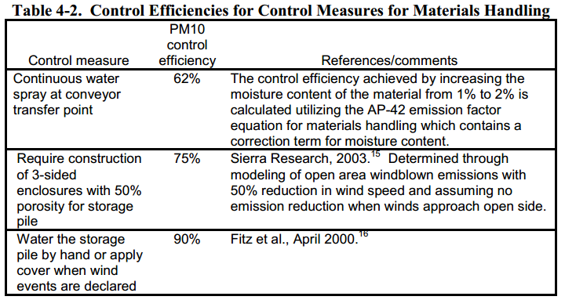
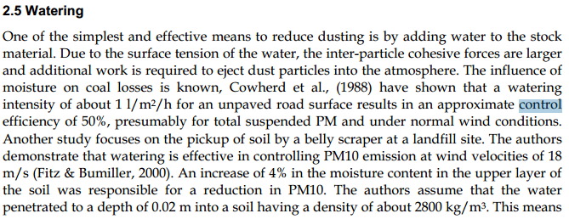
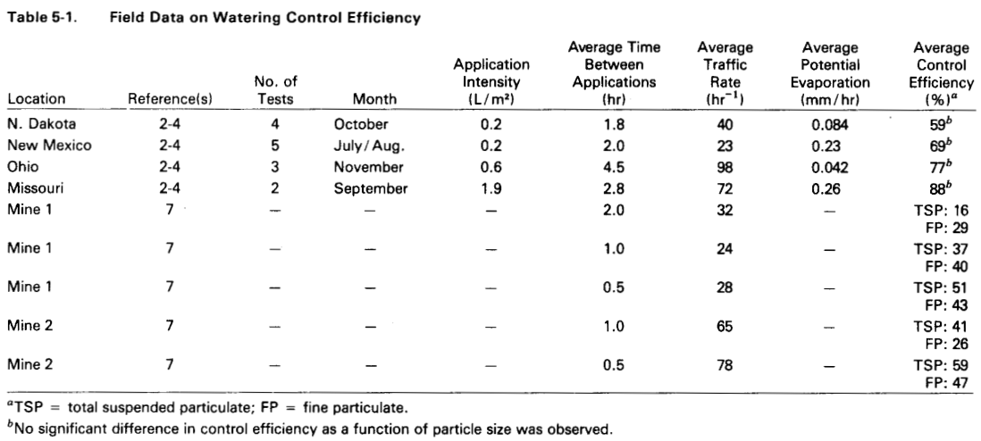
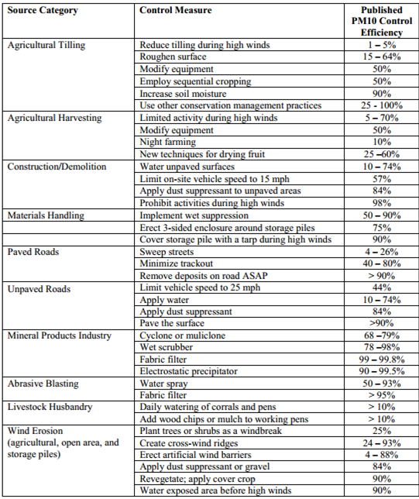

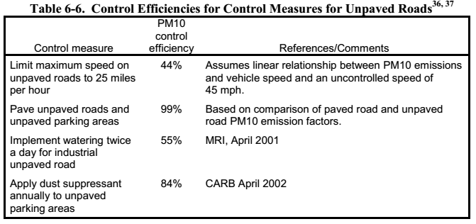
 |  |  | Fonte: Fugitive Dust Emissions from a Coal, Iron, Ore and Hydrated Alumina Stockpile (2012)

Fonte: WRAP Fugitive Dust Handbook (2006)

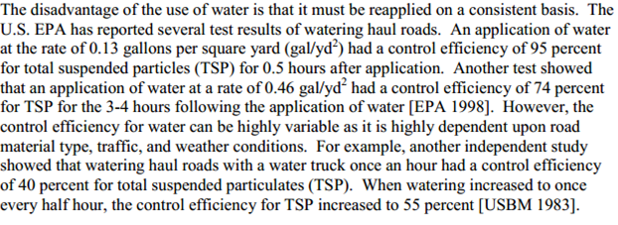

 |  |  |  | Fonte: Emission Control Technologies and Emission Factors for unpaved road fugitive emissions



 | Fonte: WRAP Fugitive Dust Handbook (2006)

 |  | Fonte: Dust Control Handbook for Industrial Minerals Mining and Processing (CDC, 2012)

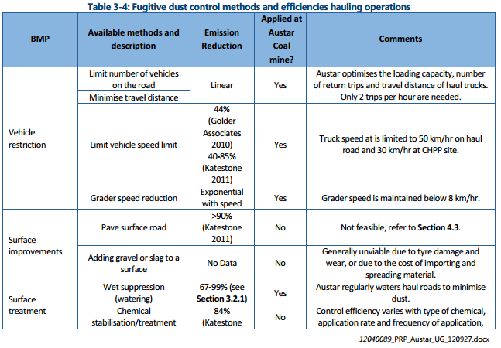
 |  |  |  |  |  | Fonte: WRAP Fugitive Dust Handbook (2006)

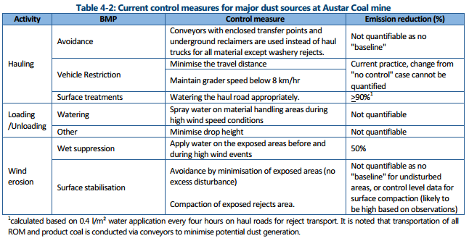

 |  |  |  |  | Huan et al. (2013)

Fonte: Handbook of dust control in mining - CDC (IC-9465)
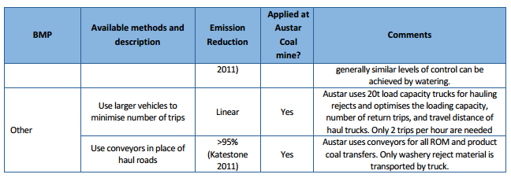

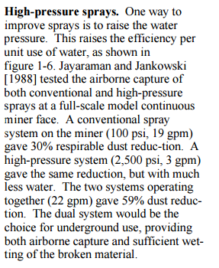

 | Fonte: Topic and Zitnik (2012)
 |  |  | Fonte: PARTICULATE MATTER BEST MANAGEMENT PRACTICE POLLUTION REDUCTION PROGRAM (2012)
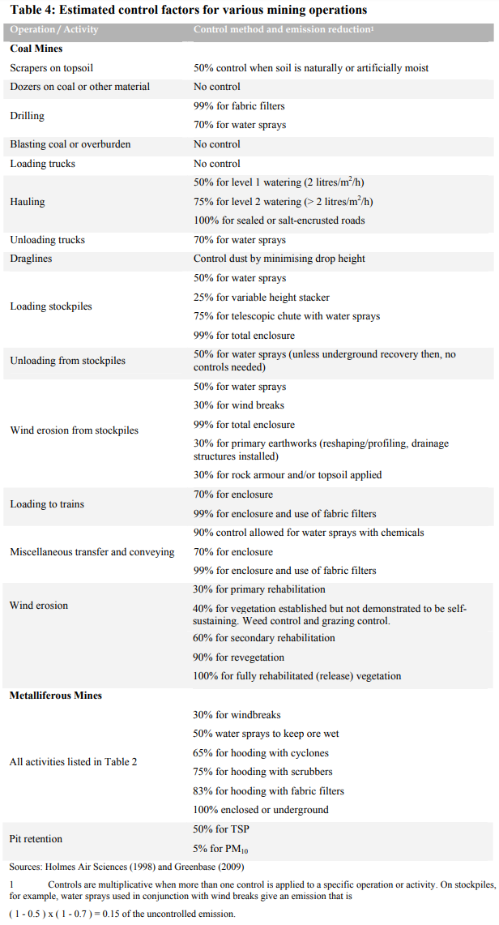

Fonte: Handbook of dust control in mining - CDC (IC-9465)

 | Fonte: NPI (2012)

Emissão Chaminés_Contínuo
Funcionamento (horas): | 24
Quantidade de Carvão - Coqueria (t/h): | 236
Consumo Gás Natural LTQ (m³/h): | 48,874

Fonte: Informações enviadas pelo empreendimento através do Ofício IEMA N° 576/2016
Fonte Emissora | Setor | Equipamento de Controle | Latitude [º] | Longitude [º] | D [m] | Q [Nm³/h] | Q [m³/h] | T [ºC] | H [m] | Concentração [mg/Nm³] |  |  |  | Fator de Emissão [kg/t] e [kg/106m³]* |  |  |  | Fração Material Particulado |  | Taxa de Emissão [kg/h]
 |  |  |  |  |  |  |  |  |  | PM | NOX | SO2 | CO | NOX | SO2 | CO | VOC | PM10/PM | PM2.5/PM | PM | PM10 | PM2,5 | NOX | SO2 | CO | VOC
Chaminé 1 da Coqueria | Coqueria | - | -20.251766 | -40.231875 | 7.90 | 442,868 | 722,386 | 172 | 168 | 24.86 | 84.62 | 679.84 | 2,612.69 | - | - | - | 0.047 | 0.96 | 0.94 | 11.01 | 10.56 | 10.30 | 37.48 | 301.08 | 1,157.07 | 5.55
Chaminé 2 da Coqueria | Coqueria | - | -20.252771 | -40.230341 | 7.90 | 351,757 | 573,384 | 172 | 168 | 26.82 | 202.89 | 173.46 | 1,442.85 | - | - | - | 0.047 | 0.96 | 0.94 | 9.43 | 9.05 | 8.82 | 71.37 | 61.02 | 507.53 | 5.55
F. Mangas da Carga do CDQ | Coqueria | Filtro de Mangas | -20.252605 | -40.232178 | 1.60 | 75,678 | 87,758 | 44 | 18 | 12.10 | - | - | - | - | - | - | 0.000043 | 0.49 | 0.39 | 0.92 | 0.45 | 0.36 | - | - | - | 0.01
F. Mangas da Descarga do CDQ | Coqueria | Filtro de Mangas | -20.252777 | -40.232055 | 1.60 | 107,344 | 124,400 | 43 | 18 | 7.75 | - | - | - | - | - | - | 0.000043 | 0.49 | 0.39 | 0.83 | 0.41 | 0.33 | - | - | - | 0.01
F. Mangas do Desenfornamento de Coque | Coqueria | Filtro de Mangas | -20.252156 | -40.232930 | 2.40 | 224,099 | 266,187 | 51 | 15 | 24.84 | - | - | - | 0.0097 | 0.049 | 0.032 | 0.038 | 0.43 | 0.17 | 5.57 | 2.41 | 0.93 | 2.29 | 11.58 | 7.56 | 8.98
F. Mangas Sistema 9 - Tratamento de Coque | Coqueria | Filtro de Mangas | -20.252014 | -40.234530 | 0.89 | 33,541 | 38,907 | 44 | 18 | 18.81 | - | - | - | - | - | - | - | 0.85 | 0.30 | 0.63 | 0.54 | 0.19 | - | - | - | -
F. Mangas Sistema 11 - Tratamento de Coque | Coqueria | Filtro de Mangas | -20.252997 | -40.235503 | 1.45 | 75,675 | 84,596 | 32 | 18 | 2.91 | - | - | - | - | - | - | - | 0.85 | 0.30 | 0.22 | 0.19 | 0.07 | - | - | - | -
Precipitador Eletrostático Principal | Sinterização | Precipitador Eletrostático | -20.254813 | -40.231564 | 7.32 | 1,309,477 | 2,091,376 | 163 | 80 | 35.60 | 163.91 | 280.59 | 8,248.65 | - | - | - | - | 0.15 | 0.05 | 46.62 | 6.99 | 2.33 | 214.64 | 367.43 | 10,801.42 | -
Precipitador Eletrostático Secundário | Sinterização | Precipitador Eletrostático | -20.253042 | -40.234979 | 4.50 | 741,969 | 947,868 | 76 | 30 | 24.30 | - | - | - | - | - | - | - | 0.15 | 0.05 | 18.03 | 2.70 | 0.90 | - | - | - | -
F. Mangas de Matérias Primas da Sinter | Sinterização | Filtro de Mangas | -20.253943 | -40.234620 | 1.65 | 48,735 | 56,175 | 42 | 20 | 1.06 | - | - | - | - | - | - | - | 0.85 | 0.30 | 0.05 | 0.04 | 0.02 | - | - | - | -
F. Mangas Planta Combustíveis - Coque e Antracito | Sinterização | Filtro de Mangas | -20.253828 | -40.235001 | 2.75 | 244,750 | 276,021 | 35 | 30 | 3.55 | - | - | - | - | - | - | - | 0.85 | 0.30 | 0.87 | 0.74 | 0.26 | - | - | - | -
F. Mangas Sistema 1 Abastecimento AF3 | Sinterização | Filtro de Mangas | -20.254439 | -40.235624 | 3.10 | 473,629 | 527,382 | 31 | 30 | 7.22 | - | - | - | - | - | - | - | 0.85 | 0.30 | 3.42 | 2.91 | 1.03 | - | - | - | -
F. Mangas Sistema 2 Abastecimento AF3 | Sinterização | Filtro de Mangas | -20.254222 | -40.237284 | 2.40 | 211,878 | 234,683 | 29 | 30 | 2.59 | - | - | - | - | - | - | - | 0.85 | 0.30 | 0.55 | 0.18 | 0.06 | - | - | - | -
F. Mangas Stock House Sinter/Minério - AF1 | Alto Forno 1 | Filtro de Mangas | -20.250723 | -40.235065 | 3.20 | 558,402 | 624,842 | 33 | 20 | 4.22 | - | - | - | - | - | - | - | 0.32 | 0.11 | 2.36 | 0.75 | 0.26 | - | - | - | -
F. Mangas Stock House Coque - AF1 | Alto Forno 1 | Filtro de Mangas | -20.251537 | -40.236444 | 2.20 | 212,938 | 245,913 | 42 | 20 | 13.86 | - | - | - | - | - | - | - | 0.85 | 0.30 | 2.95 | 2.51 | 0.89 | - | - | - | -
F. Mangas PCI 1 - AF1 | Alto Forno 1 | Filtro de Mangas | -20.250847 | -40.239229 | 1.20 | 32,288 | 46,224 | 118 | 62 | 24.14 | - | - | - | - | - | - | - | 0.85 | 0.30 | 0.78 | 0.66 | 0.23 | - | - | - | -
Chaminé dos Regeneradores AF 1 | Alto Forno 1 | - | -20.250854 | -40.238349 | 5.50 | 375,000 | 580,931 | 150 | 83 | 5.00 | 90.81 | 246.85 | 3,412.21 | - | - | - | - | - | - | 1.88 | 1.88 | 1.88 | 34.05 | 92.57 | 1,279.58 | -
F. Mangas Stock House - Coque - AF2 | Alto Forno 2 | Filtro de Mangas | -20.254264 | -40.237938 | 1.50 | 64,610 | 72,013 | 31 | 27 | 7.10 | - | - | - | - | - | - | - | 0.85 | 0.30 | 0.46 | 0.39 | 0.14 | - | - | - | -
F. Mangas Stock House - Sinter - AF2 | Alto Forno 2 | Filtro de Mangas | -20.254184 | -40.238015 | 1.90 | 126,432 | 141,429 | 32 | 27 | 10.35 | - | - | - | - | - | - | - | 0.85 | 0.30 | 1.31 | 1.11 | 0.39 | - | - | - | -
F. Mangas da Casa de Corrida 1 - AF2 | Alto Forno 2 | Filtro de Mangas | -20.251394 | -40.239846 | 3.40 | 157,605 | 202,437 | 78 | 32 | 12.23 | - | - | - | - | - | - | - | 0.85 | 0.30 | 1.93 | 1.64 | 0.58 | - | - | - | -
F. Mangas da Casa de Corrida 2 - AF2 | Alto Forno 2 | Filtro de Mangas | -20.252669 | -40.239751 | 3.25 | 291,459 | 361,777 | 66 | 32 | 11.79 | - | - | - | - | - | - | - | 0.85 | 0.30 | 3.44 | 2.92 | 1.03 | - | - | - | -
Chaminé dos Regeneradores AF2 | Alto Forno 2 | - | -20.252052 | -40.238818 | 3.60 | 122,000 | 188,996 | 150 | 82 | 5.00 | 92.92 | 270.16 | 2,480.52 | - | - | - | - | - | - | 0.61 | 0.61 | 0.61 | 11.34 | 32.96 | 302.62 | -
F. Mangas Stock House Coque - AF3 | Alto Forno 3 | Filtro de Mangas | -20.254241 | -40.238442 | 2.18 | 228,217 | 255,371 | 33 | 32 | 4.63 | - | - | - | - | - | - | - | 0.85 | 0.30 | 1.06 | 0.90 | 0.32 | - | - | - | -
F. Mangas Stock House Sinter AF3 | Alto Forno 3 | Filtro de Mangas | -20.254367 | -40.238510 | 2.18 | 246,712 | 275,976 | 32 | 35 | 8.65 | - | - | - | - | - | - | - | 0.85 | 0.30 | 2.13 | 1.81 | 0.64 | - | - | - | -
F. Mangas Casa de Corrida 1 - AF3 | Alto Forno 3 | Filtro de Mangas | -20.251281 | -40.242098 | 4.40 | 486,656 | 596,584 | 62 | 30 | 8.76 | - | - | - | - | - | - | - | 0.85 | 0.30 | 4.26 | 3.62 | 1.28 | - | - | - | -
F. Mangas Casa de Corrida 2 - AF3 | Alto Forno 3 | Filtro de Mangas | -20.251291 | -40.242359 | 4.40 | 619,994 | 768,892 | 66 | 30 | 5.25 | - | - | - | - | - | - | - | 0.85 | 0.30 | 3.26 | 2.77 | 0.98 | - | - | - | -
F. Mangas Moagem PCI 3 | Alto Forno 3 | Filtro de Mangas | -20.250825 | -40.239870 | 1.60 | 29,789 | 42,527 | 117 | 70 | 24.82 | - | - | - | - | - | - | - | 0.85 | 0.30 | 0.74 | 0.63 | 0.22 | - | - | - | -
Chaminé dos Regeneradores AF3 | Alto Forno 3 | - | -20.253646 | -40.242052 | 3.60 | 300,000 | 464,745 | 150 | 70 | 5.00 | 50.26 | 293.17 | 1,312.24 | - | - | - | - | - | - | 1.50 | 1.50 | 1.50 | 15.08 | 87.95 | 393.67 | -
F. Mangas da Dessulfuração de Gusa 2 | Aciaria | Filtro de Mangas | -20.243603 | -40.238286 | 0.20 | 112,810 | 148,575 | 87 | 15 | 16.19 | - | - | - | - | - | - | - | 0.74 | 0.42 | 1.83 | 1.35 | 0.77 | - | - | - | -
F. Mangas Secundário 2 | Aciaria | Filtro de Mangas | -20.245259 | -40.240241 | 5.00 | 436,499 | 527,427 | 57 | 25 | 1.22 | - | - | - | - | - | - | - | 0.85 | 0.30 | 0.53 | 0.45 | 0.16 | - | - | - | -
F. Mangas Secundário 3 | Aciaria | Filtro de Mangas | -20.245977 | -40.240299 | 5.00 | 896,705 | 1,095,972 | 61 | 45 | 9.83 | - | - | - | - | - | - | - | 0.85 | 0.30 | 8.82 | 7.50 | 2.65 | - | - | - | -
F. Mangas Secundário 4 | Aciaria | Filtro de Mangas | -20.243724 | -40.238657 | 6.10 | 1,046,617 | 1,286,096 | 63 | 45 | 13.49 | - | - | - | - | - | - | - | 0.85 | 0.30 | 14.12 | 12.00 | 4.24 | - | - | - | -
F. Mangas do Refino Secundário - IRUT/RH-2 | Aciaria | Filtro de Mangas | -20.242233 | -40.240081 | 2.50 | 114,990 | 143,890 | 69 | 13 | 10.14 | - | - | - | - | - | - | - | 0.45 | 0.22 | 1.17 | 0.52 | 0.26 | - | - | - | -
Chaminé do Forno de Reaquecimento de Placas 1 | Lingotamento de Tiras a Quente | - | -20.240307 | -40.242649 | 3.42 | 132,932 | 308,204 | 360 | 90 | 25.76 | 72.19 | 411.31 | 19.37 | - | - | - | 88 | - | - | 3.42 | 3.42 | 3.42 | 9.60 | 54.68 | 2.57 | 4.30
Chaminé do Forno de Reaquecimento de Placas 2 | Lingotamento de Tiras a Quente | - | -20.240117 | -40.242676 | 3.42 | 95,644 | 225,469 | 371 | 90 | 30.81 | 76.90 | 454.77 | 31.10 | - | - | - | 88 | - | - | 2.95 | 2.95 | 2.95 | 7.35 | 43.50 | 2.97 | 4.30
Chaminé das Centrais Termelétricas 1 e 2 | Central Termelétrica | - | -20.248856 | -40.233355 | 5.00 | 677,905 | 1,088,147 | 165 | 60 | 20.53 | 70.52 | 200.78 | 599.37 | - | - | - | - | - | - | 13.92 | 13.92 | 13.92 | 47.80 | 136.11 | 406.32 | -
Chaminé das Centrais Termelétricas 3 e 4 | Central Termelétrica | - | -20.248127 | -40.233086 | 5.00 | 786,763 | 1,198,362 | 143 | 60 | 15.27 | 47.00 | 159.62 | 75.95 | - | - | - | - | - | - | 12.02 | 12.02 | 12.02 | 36.98 | 125.59 | 59.75 | -
TOTAL |  |  |  |  |  |  |  |  |  |  |  |  |  |  |  |  |  |  |  | 185.56 | 114.99 | 76.88 | 487.98 | 1,314.45 | 14,921.08 | 28.71
Nota:
* Fator de emissão de gás natural em kg/106m³
Os fornos de calcinação da AMT estão parados desde o ano de 2010, e portanto, não foram considerados no inventário (Fonte: planilha de dados de monitoramento e anotações de visita técnica).
Não foram estimadas emissões de COV devido à queima de alcatrão nas Chaminés 1, 2, 3 e 4 das CTE's devido à inexistência de um fator de emissão para esta tipologia de fonte nas literaturas disponíveis (EPA, EEA, dentre outras).

$$TE= \frac{Q . C}{{10}^{6}}$$
Equação Geral:

 | Onde: TE - taxa de emissão (kg/h) Q - vazão (Nm³/h) C - concentração (mg/Nm³) 106 - conversão de mg para kg

$$TE=A x EF x (1−\frac{ER}{100})$$
Equação Geral:

 | Onde: E - taxa de emissão EF - fator de emissão ER - eficiência de redução de emissão

Emissão Chaminés_Isocinético
Funcionamento (horas): | 24

Fonte: Informações enviadas pelo empreendimento através do Ofício IEMA N° 576/2016
Fonte Emissora | Setor | Equipamento de Controle | Latitude [º] | Longitude [º] | D [m] | Q [Nm³/h] | Q [m³/h] | T [ºC] | H [m] | Concentração PM [mg/Nm³] | Fração Material Particulado |  | Taxa de Emissão [kg/h]
 |  |  |  |  |  |  |  |  |  |  | PM10/PM | PM2.5/PM | PM | PM10 | PM2,5
F. Mangas do Sistema 3 - Tratamento de Coque | Coqueria | Filtro de Mangas | -20.252752 | -40.234914 | 0.98 | 14,074 | 15,928 | 36 | 18 | 8.7 | 0.85 | 0.30 | 0.12 | 0.10 | 0.04
F. Mangas do Sistema 5 - Tratamento de Coque | Coqueria | Filtro de Mangas | -20.251963 | -40.235627 | 0.55 | 3,102 | 3,467 | 32 | 18 | 9.65 | 0.85 | 0.30 | 0.03 | 0.03 | 0.01
F. Mangas do Sistema 6 - Tratamento de Coque | Coqueria | Filtro de Mangas | -20.252034 | -40.236614 | 0.55 | 9,286 | 10,543 | 37 | 18 | 29.85 | 0.85 | 0.30 | 0.28 | 0.24 | 0.08
F. Mangas do Sistema 10 - Tratamento de Coque | Coqueria | Filtro de Mangas | -20.252193 | -40.232603 | 0.88 | 26,158 | 29,692 | 37 | 18 | 6.55 | 0.85 | 0.30 | 0.17 | 0.15 | 0.05
F. Mangas da Transferência de Matérias Primas AF2 | Alto Forno 2 | Filtro de Mangas | -20.252504 | -40.236141 | 1.00 | 71,126 | 79,705 | 33 | 15 | 13.1 | 0.85 | 0.30 | 0.93 | 0.79 | 0.28
F. Mangas do Abastecimento AF3 - Sistema 3 | Alto Forno 3 | Filtro de Mangas | -20.254545 | -40.237499 | 0.48 | 10,826 | 12,003 | 30 | 30 | 4.9 | 0.85 | 0.30 | 0.05 | 0.05 | 0.02
F. Mangas da Planta de Briquetagem | Briquetagem | Filtro de Mangas | -20.256449 | -40.230236 | 0.90 | 11,063 | 12,428 | 34 | 8 | 13.75 | 0.85 | 0.30 | 0.15 | 0.13 | 0.05
F. Mangas do Secador da Planta de Briquetagem | Briquetagem | Filtro de Mangas | -20.257111 | -40.229820 | 0.84 | 12,381 | 15,587 | 71 | 8 | 13.7 | 0.85 | 0.30 | 0.17 | 0.14 | 0.05
F. Mangas do Desgaseificador a Vácuo - RH1 | Aciaria | Filtro de Mangas | -20.242819 | -40.242125 | 1.23 | 37,169 | 42,516 | 39 | 7 | 17.5 | 0.45 | 0.22 | 0.65 | 0.29 | 0.14
F. Mangas dos Silos Térreos | Aciaria | Filtro de Mangas | -20.242411 | -40.238016 | 1.70 | 65,852 | 74,133 | 34 | 20 | 4.55 | 0.85 | 0.30 | 0.30 | 0.25 | 0.09
TOTAL |  |  |  |  |  |  |  |  |  |  |  |  | 2.86 | 2.17 | 0.81

$$TE= \frac{Q . C}{{10}^{6}}$$
Equação Geral:

 | Onde: TE - taxa de emissão (kg/h) Q - vazão (Nm³/h) C - concentração (mg/Nm³) 106 - conversão de mg para kg

$$TE=A x EF x (1−\frac{ER}{100})$$
Equação Geral:

 | Onde: E - taxa de emissão EF - fator de emissão ER - eficiência de redução de emissão

